Tabelle1
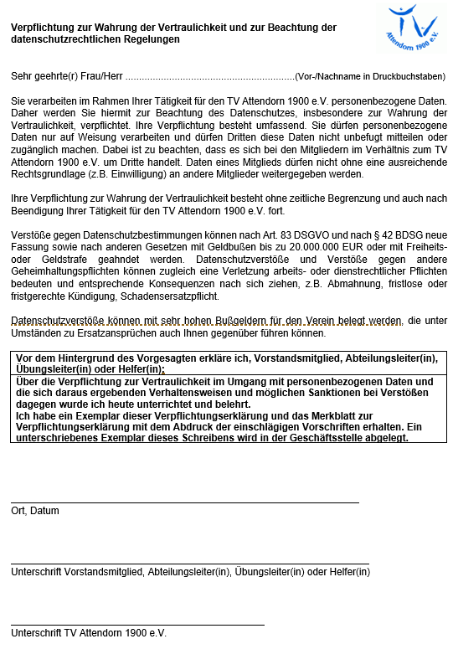

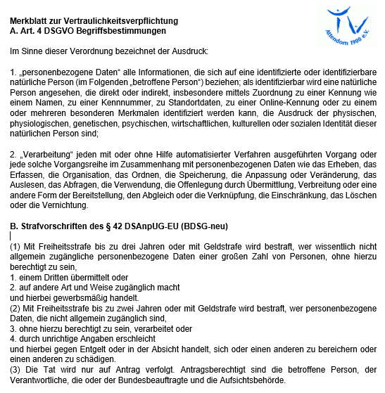

Übungsleiter-/Helfer Abrechnung
 |  |  |  |  |  |  |  |  |  |  | 1. Halbjahr 2026 (bis 08.07.2026)
 |  |  | Es werden nur vollständig, maschinell ausgefüllte Abrechnungen akzeptiert !
Name |  |  |  |  |  |  |  |  |  |  |  |  |  |  |  |  |  |  |  |  | Vorname

Wohnort |  |  |  |  |  |  |  |  |  |  |  |  |  |  |  |  |  |  |  |  | Straße

E-Mail |  |  |  |  |  |  |  |  |  |  |  |  |  |  |  |  |  |  |  |  | Funktion (ÜL/Helfer)
Bitte hier nur Stunden per Dropdownpfeil auswählen ! |  |  |  |  |  |  |  |  |  |  |  |  |  |  |  |  |  |  |  |  |  |  |  |  |  |  |  |  |  |  |  |  |  |  | ,
Monat |  |  | 1 | 2 | 3 | 4 | 5 | 6 | 7 | 8 | 9 | 10 | 11 | 12 | 13 | 14 | 15 | 16 | 17 | 18 | 19 | 20 | 21 | 22 | 23 | 24 | 25 | 26 | 27 | 28 | 29 | 30 | 31 | gesamt
Januar
Februar
März
April
Mai
Juni
Juli

 | = | Sa/So + Feiertage |  |  |  |  |  |  |  |  |  |  |  |  |  |  | = Ferien |  |  |  |  |  |  |  |  |  |  |  |  |  | Summe |  |  | 0.00

Abteilung |  |  |  |  |  |  |  |  |  |  |  |  |  |  |  |  |  | Gruppe
Trainingsstunde/Wochentag |  |  |  |  |  |  |  |  |  |  |  |  |  |  |  |  |  | Uhrzeit von: |  |  |  |  |  |  |  |  | bis

Abteilung |  |  |  |  |  |  |  |  |  |  |  |  |  |  |  |  |  | Gruppe
Trainingsstunde/Wochentag |  |  |  |  |  |  |  |  |  |  |  |  |  |  |  |  |  | Uhrzeit von: |  |  |  |  |  |  |  |  | bis

Abteilung |  |  |  |  |  |  |  |  |  |  |  |  |  |  |  |  |  | Gruppe
Trainingsstunde/Wochentag |  |  |  |  |  |  |  |  |  |  |  |  |  |  |  |  |  | Uhrzeit von: |  |  |  |  |  |  |  |  | bis

 |  |  | Die unterschriebene Verpflichtungserklärung habe ich ( bitte mit X ankreuzen)
 |  |  |  | bereits beim letzen Mal mit abgegeben |  |  |  |  |  |  |  |  |  |  |  |  |  |  |  | habe ich der Abrechnung beigelegt

IBAN |  |  | D | E |  |  |  |  |  |  |  |  |  |  |  |  |  |  | ( Bitte die IBAN ohne Leerzeichen eingeben !)
BIC
Hiermit versichere ich, die o. g. Stunden durchgeführt zu haben. Mir ist bekannt, dass die Einnahmen aus Tätigkeiten als nebenberuflicher Übungsleiter/Helfer oder einer vergleichbaren Tätigkeit gem. § 3 Nr. 26 EStG nur bis zur Höhe von insgesamt 3.300 EUR im Kalenderjahr steuerfrei und in der Sozialversicherung nicht beitrags- und meldepflichtig sind. Durch meine Unterschrift bestätige ich, dass ich den Übungsleiterfreibetrag in Höhe von zz. 3.300 EUR / Kalenderjahr durch Einnahmen aus anderen Tätigkeiten als Übungsleiter/Trainer/Ausbilder/Erzieher/Betreuer etc. – z. B. für einen anderen Verein –

 |  |  | nicht (wenn zutreffend bitte ein X setzen) bzw.

 |  |  | in Höhe von |  |  |  |  |  |  | EUR/ Kalenderjahr (wenn zutreffend bitte ein X setzen)

in Anspruch genommen habe bzw. in Anspruch nehmen werde. Veränderungen werde ich dem Verein mitteilen.

 |  |  | Ort, Datum |  |  |  |  |  |  |  |  |  |  |  |  |  |  |  |  |  | Unterschrift des Übungsleiters/Helfers *
 |  |  |  |  |  |  |  |  |  |  |  |  |  |  |  |  |  |  |  |  | * z.B. Unterschrift abfotografieren und als Bild einfügen !
 |  |  | Kenntnisnahme
 |  |  |  |  |  |  |  |  |  | Unterschrift des Abteilungsleiters
Bei erstmaliger Abrechnung Abgabe nur mit der unterschriebenen Verpflichtungserklärung

